行政事業レビューシート
 |  |  |  |  |  |  |  |  |  |  |  |  |  |  |  |  |  |  | 事業番号 |  |  |  |  |  | 0055
平成２７年度行政事業レビューシート |  |  |  |  |  |  |  |  |  |  |  |  |  |  |  |  |  | （ | 文部科学省 |  |  |  |  |  |  |  |  | ）
事業名 |  |  | スーパーグローバルハイスクール |  |  |  |  |  |  |  | 担当部局庁 |  |  |  | 初等中等教育局 |  |  |  |  |  |  |  | 作成責任者
事業開始年度 |  |  | 平成２６年度 |  |  | 事業終了 （予定）年度 |  |  | 終了予定なし |  | 担当課室 |  |  |  | 国際教育課 |  |  |  |  |  |  |  | 国際教育課長 小林 万里子
会計区分 |  |  | 一般会計 |  |  |  |  |  |  |  | 政策・施策名 |  |  |  | 確かな学力の向上、豊かな心と健やかな体の育成と信頼される学校づくり ２－１ 確かな学力の育成
根拠法令 （具体的な 条項も記載） |  |  | － |  |  |  |  |  |  |  | 関係する計画、通知等 |  |  |  | 安倍総理「成長戦略第２弾スピーチ」（平成25年5月17日）、教育再生実行会議第三次提言（平成25年5月28日）、第二期教育振興基本計画（平成25年6月14日閣議決定）、日本再興戦略（平成25年6月14日閣議決定）
主要政策・施策 |  |  | 子ども・若者育成支援 |  |  |  |  |  |  |  | 主要経費 |  |  |  | 文教及び科学振興
事業の目的 （目指す姿を簡潔に。3行程度以内） |  |  | 急速にグローバル化が加速する現状を踏まえ、社会課題に対する関心と深い教養に加え、コミュニケーション能力、問題解決力等の国際的素養を身に付け、将来、国際的に活躍できるグローバル・リーダーを高等学校段階から育成する。
事業概要 （5行程度以内。別添可） |  |  | 国際化を進める国内の大学を中心に、企業、国際機関等と連携を図り、グローバルな社会課題を発見・解決できる人材や、グローバルなビジネスで活躍できる人材の育成に取り組む高等学校等を「スーパーグローバルハイスクール」に指定し、質の高いカリキュラムの開発・実践やその体制整備を進める。
実施方法 |  |  | 委託・請負
予算額・ 執行額 （単位:百万円） |  |  |  |  |  |  | 24年度 |  |  | 25年度 |  |  |  | 26年度 |  |  |  |  |  | 27年度 |  |  |  | 28年度要求
 |  |  | 予算の状況 | 当初予算 |  |  | - |  |  | - |  |  |  | 807 |  |  |  |  |  | 1,052 |  |  |  | 1,216
 |  |  |  | 補正予算 |  |  | - |  |  | - |  |  |  | 0 |  |  |  |  |  | 0
 |  |  |  | 前年度から繰越し |  |  | - |  |  | - |  |  |  | 0 |  |  |  |  |  | 0
 |  |  |  | 翌年度へ繰越し |  |  | - |  |  | - |  |  |  | 0 |  |  |  |  |  | 0
 |  |  |  | 予備費等 |  |  | - |  |  | - |  |  |  | 0 |  |  |  |  |  | 0
 |  |  |  | 計 |  |  | 0 |  |  | 0 |  |  |  | 807 |  |  |  |  |  | 1,052 |  |  |  | 1,216
 |  |  | 執行額 |  |  |  | 0 |  |  | 0 |  |  |  | 752
 |  |  | 執行率（％） |  |  |  | - |  |  | - |  |  |  | 93%
成果目標及び成果実績 （アウトカム） |  |  | 定量的な成果目標 |  |  |  | 成果指標 |  |  |  |  | 単位 |  |  | 24年度 |  |  |  | 25年度 |  |  | 26年度 |  |  | 目標最終年度
 |  |  |  |  |  |  |  |  |  |  |  |  |  |  |  |  |  |  |  |  |  |  |  |  |  | 30 | 年度
 |  |  | 自主的に社会貢献活動や自己研鑽活動に取り組む生徒数を平成30年度までに14,604人まで引き上げる（全５６校の目標値の合計） |  |  |  | 自主的に社会貢献活動や自己研鑽活動に取り組む生徒数 |  |  |  | 成果実績 | 人 |  |  | - |  |  |  | - |  |  | 5,843
 |  |  |  |  |  |  |  |  |  |  | 目標値 | 人 |  |  | - |  |  |  | - |  |  | - |  |  | 14,604
 |  |  |  |  |  |  |  |  |  |  | 達成度 | ％ |  |  | - |  |  |  | - |  |  | -
成果目標及び成果実績 （アウトカム） |  |  | 定量的な成果目標 |  |  |  | 成果指標 |  |  |  |  | 単位 |  |  | 24年度 |  |  |  | 25年度 |  |  | 26年度 |  |  | 目標最終年度
 |  |  |  |  |  |  |  |  |  |  |  |  |  |  |  |  |  |  |  |  |  |  |  |  |  | 30 | 年度
 |  |  | 自主的に留学又は海外研修に行く生徒数を平成30年度までに3,769人まで引き上げる（全５６校の目標値の合計） |  |  |  | 自主的に留学又は海外研修に行く生徒数 |  |  |  | 成果実績 | 人 |  |  | - |  |  |  | - |  |  | 1,794
 |  |  |  |  |  |  |  |  |  |  | 目標値 | 人 |  |  | - |  |  |  | - |  |  | - |  |  | 3,769
 |  |  |  |  |  |  |  |  |  |  | 達成度 | ％ |  |  | - |  |  |  | - |  |  | -
成果目標及び成果実績 （アウトカム） |  |  | 定量的な成果目標 |  |  |  | 成果指標 |  |  |  |  | 単位 |  |  | 24年度 |  |  |  | 25年度 |  |  | 26年度 |  |  | 目標最終年度
 |  |  |  |  |  |  |  |  |  |  |  |  |  |  |  |  |  |  |  |  |  |  |  |  |  | 30 | 年度
 |  |  | 将来留学したり、仕事で国際的に活躍したいと考える生徒の割合を平成30年度までに74.5%まで引き上げる（全５６校の目標値の平均） |  |  |  | 将来留学したり、仕事で国際的に活躍したいと考える生徒の割合 |  |  |  | 成果実績 | ％ |  |  | - |  |  |  | - |  |  | 52
 |  |  |  |  |  |  |  |  |  |  | 目標値 | ％ |  |  | - |  |  |  | - |  |  | - |  |  | 75
 |  |  |  |  |  |  |  |  |  |  | 達成度 | ％ |  |  | - |  |  |  | - |  |  | -
成果目標及び成果実績 （アウトカム） |  |  | 定量的な成果目標 |  |  |  | 成果指標 |  |  |  |  | 単位 |  |  | 24年度 |  |  |  | 25年度 |  |  | 26年度 |  |  | 目標最終年度
 |  |  |  |  |  |  |  |  |  |  |  |  |  |  |  |  |  |  |  |  |  |  |  |  |  | 30 | 年度
 |  |  | 公的機関から表彰された生徒数、又はグローバルな社会又はビジネス課題に関する公益性の高い国内外の大会における入賞者数を平成30年度までに１，６３２人まで引き上げる（全５６校の目標値の合計） |  |  |  | 公的機関から表彰された生徒数、又はグローバルな社会又はビジネス課題に関する公益性の高い国内外の大会における入賞者数 |  |  |  | 成果実績 | 人 |  |  | - |  |  |  | - |  |  | 488
 |  |  |  |  |  |  |  |  |  |  | 目標値 | 人 |  |  | - |  |  |  | - |  |  | - |  |  | 1,632
 |  |  |  |  |  |  |  |  |  |  | 達成度 | ％ |  |  | - |  |  |  | - |  |  | -
成果目標及び成果実績 （アウトカム） |  |  | 定量的な成果目標 |  |  |  | 成果指標 |  |  |  |  | 単位 |  |  | 24年度 |  |  |  | 25年度 |  |  | 26年度 |  |  | 目標最終年度
 |  |  |  |  |  |  |  |  |  |  |  |  |  |  |  |  |  |  |  |  |  |  |  |  |  | 30 | 年度
 |  |  | 卒業時における生徒の４技能の総合的な英語力としてCEFRのB1～B2レベルの生徒の割合を平成30年度までに71.1%まで引き上げる（全５６校の目標値の平均） |  |  |  | 卒業時における生徒の４技能の総合的な英語力としてCEFRのB1～B2レベルの生徒の割合 |  |  |  | 成果実績 | ％ |  |  | - |  |  |  | - |  |  | 28
 |  |  |  |  |  |  |  |  |  |  | 目標値 | ％ |  |  | - |  |  |  | - |  |  | - |  |  | 71
 |  |  |  |  |  |  |  |  |  |  | 達成度 | ％ |  |  | - |  |  |  | - |  |  | -
成果目標及び成果実績（アウトカム）欄についてさらに記載が必要な場合はチェックの上【別紙１】に記載
活動指標及び活動実績 （アウトプット） |  |  | 活動指標 |  |  |  |  |  |  |  |  | 単位 |  |  | 24年度 |  |  |  | 25年度 |  |  | 26年度 |  |  | 27年度活動見込
 |  |  | 課題研究に関する国外の研修参加者数 （目標最終年度平成30年度の達成目標値：5055人＜全56校の合計＞） |  |  |  |  |  |  |  | 活動実績 | 人 |  |  | - |  |  |  | - |  |  | 2,407
 |  |  |  |  |  |  |  |  |  |  | 当初見込み | 人 |  |  | - |  |  |  | - |  |  | - |  |  | -
活動指標及び活動実績 （アウトプット） |  |  | 活動指標 |  |  |  |  |  |  |  |  | 単位 |  |  | 24年度 |  |  |  | 25年度 |  |  | 26年度 |  |  | 27年度活動見込
 |  |  | 課題研究に関する国内の研修参加者数 （目標最終年度平成30年度の達成目標値：13446人＜全56校の合計＞） |  |  |  |  |  |  |  | 活動実績 | 人 |  |  | - |  |  |  | - |  |  | 7,809
 |  |  |  |  |  |  |  |  |  |  | 当初見込み | 人 |  |  | - |  |  |  | - |  |  | - |  |  | -
活動指標及び活動実績 （アウトプット） |  |  | 活動指標 |  |  |  |  |  |  |  |  | 単位 |  |  | 24年度 |  |  |  | 25年度 |  |  | 26年度 |  |  | 27年度活動見込
 |  |  | 課題研究に関する連携を行う海外大学・高校等の数 （目標最終年度平成30年度の達成目標値：13446校＜全56校の合計＞） |  |  |  |  |  |  |  | 活動実績 | 校 |  |  | - |  |  |  | - |  |  | 224
 |  |  |  |  |  |  |  |  |  |  | 当初見込み | 校 |  |  | - |  |  |  | - |  |  | - |  |  | -
活動指標及び活動実績 （アウトプット） |  |  | 活動指標 |  |  |  |  |  |  |  |  | 単位 |  |  | 24年度 |  |  |  | 25年度 |  |  | 26年度 |  |  | 27年度活動見込
...
 | 点検結果 |  | 本事業は、初等中等教育段階におけるグローバル・リーダーの育成に資するものであり、極めて優先度の高いものとなっている。また、国公私立学校を広く対象とすることで広く国民のニーズに応える施策となっている。さらに、費目・使途に関し、事業目的に照らし真に必要なものに限定していることから、適切な内容となっている。
 |  | １．事業評価の観点：当該事業は、社会課題に対する関心と深い教養、コミュニケーション能力、問題解決力等の国際的素養を身に付け、国際的に活躍できるグローバル・リーダーの育成を図る事業であり、予算執行状況の観点から検証を行った。 ２．所見：当該事業は、概ね計画通りに予算執行されたものと考えられるが、更なる事業の効率化を目指し、積算単価を再検証するなど、引き続きコスト削減に努めるべきである。更に、外部有識者の所見を踏まえて、海外留学者に対する成果指標の設定についても検討すべきである。
...
 | 点検結果 |  | 本事業は、初等中等教育段階におけるグローバル・リーダーの育成に資するものであり、極めて優先度の高いものとなっている。また、国公私立学校を広く対象とすることで広く国民のニーズに応える施策となっている。さらに、費目・使途に関し、事業目的に照らし真に必要なものに限定していることから、適切な内容となっている。
 |  | 本事業については、平成27年度の委託先の公募の実施に当たって、予定より多くの委託先と契約するとともに、これまでの調査研究で得られた知見等を情報提供することにより、事業の効果的・効率的な実施を図り、その結果，全体として委託先との契約価格が当初の予定を大幅に下回った実績を踏まえ、引き続き平成28年度以降も同様の取組を継続して実施するものとし、概算要求に、▲14百万円反映した。なお、外部有識者の所見を踏まえて、行政レビューシートの成果目標及び成果実績（アウトカム）欄に海外留学者に対する成果指標等を設定した。
...
 |  |  | - |  |  |  |  | 平成23年度 |  | - |  |  |  |  |  | 平成24年度 |  |  |  |  | -
 |  |  | 新26-0007 |  |  |  |  | 平成26年度 |  | 新26-0007
 |  |  | ※平成26年度実績を記入。執行実績がない新規事業、新規要求事業については現時点で予定やイメージを記入。
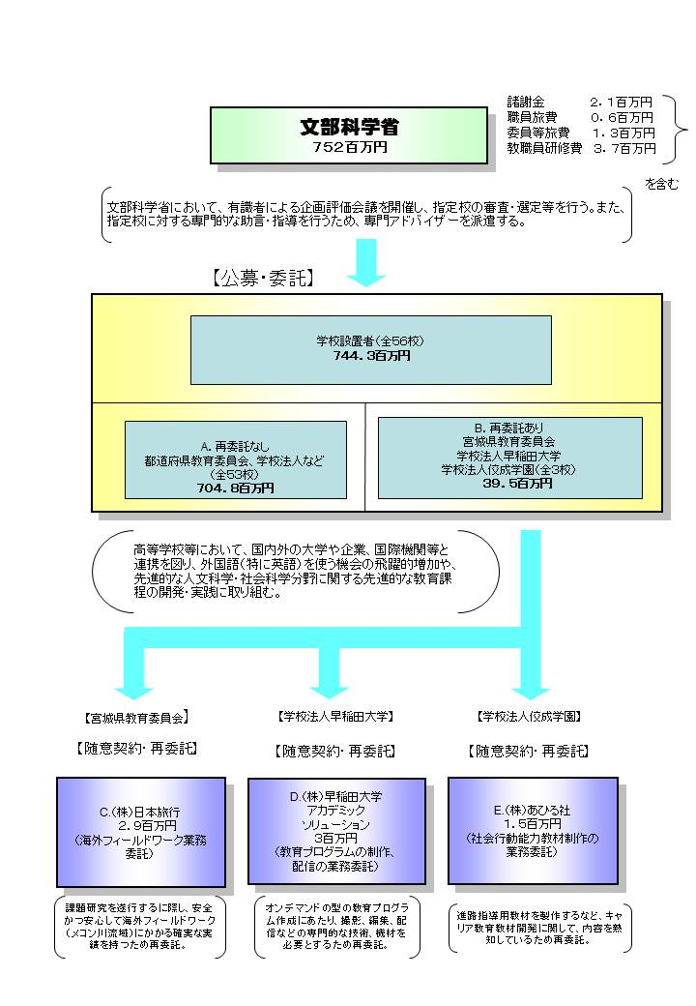
 |  |  | なお、金額は単位未満四捨五入して記載していることから、合計が一致しない場合がある。

 |  |  | A.国立大学法人筑波大学 |  |  |  |  |  |  |  |  |  | E.（株）あひる社
 |  |  | 費 目 |  | 使 途 |  |  |  |  |  | 金 額 (百万円） |  | 費 目 |  |  |  | 使 途 |  |  |  |  |  |  |  |  | 金 額 (百万円）
 |  |  | 人件費 |  | 海外交流アドバイザー、事務補助員 |  |  |  |  |  | 9 |  | 雑役務費 |  |  |  | 社会行動能力教材製作業務 |  |  |  |  |  |  |  |  | 2
 |  |  | 旅費 |  | 有識者会議、指導助言者、講演講師等旅費 |  |  |  |  |  | 3
 |  |  | 雑役務費 |  | 紹介DVD作成 |  |  |  |  |  | 3
 |  |  | 印刷製本費 |  | 海外研修報告書等 |  |  |  |  |  | 2
...

